ImBa
VVFF | 
VFVF | 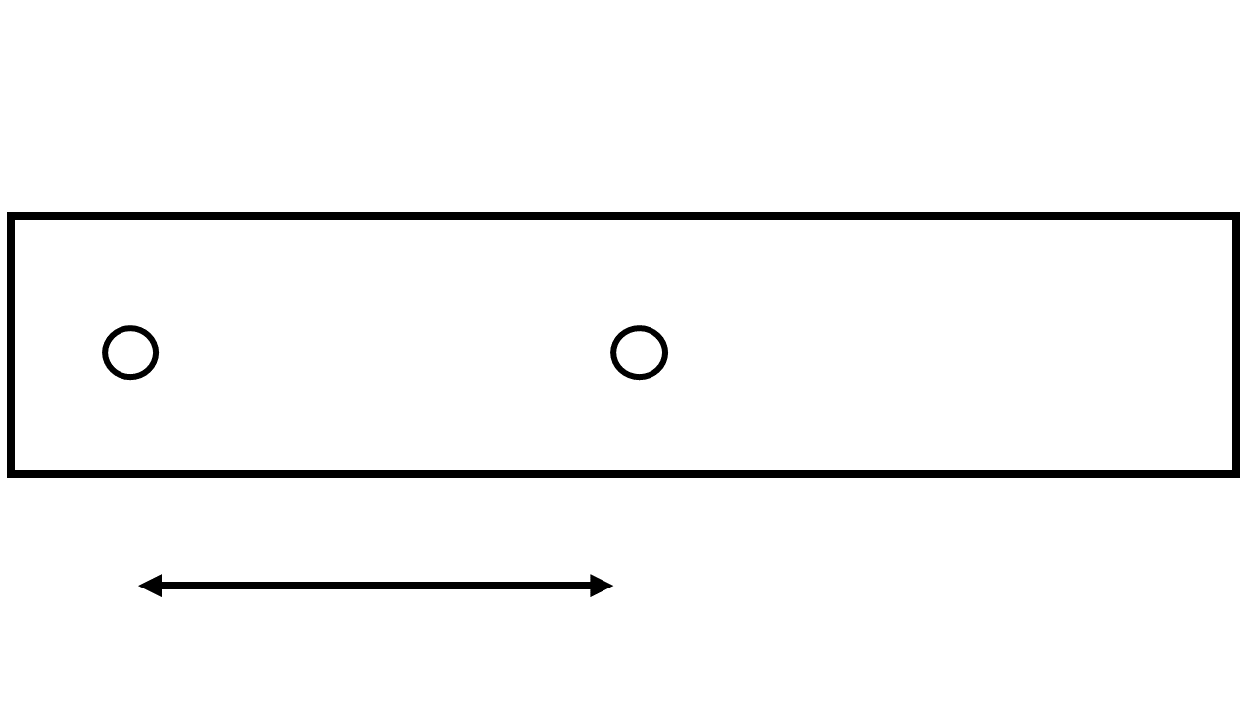
VFFV | 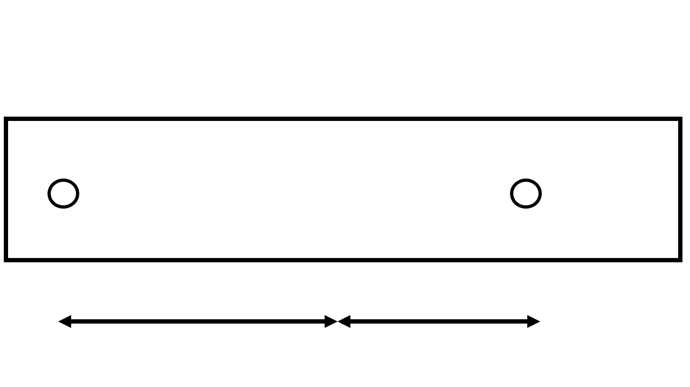
VVVV | 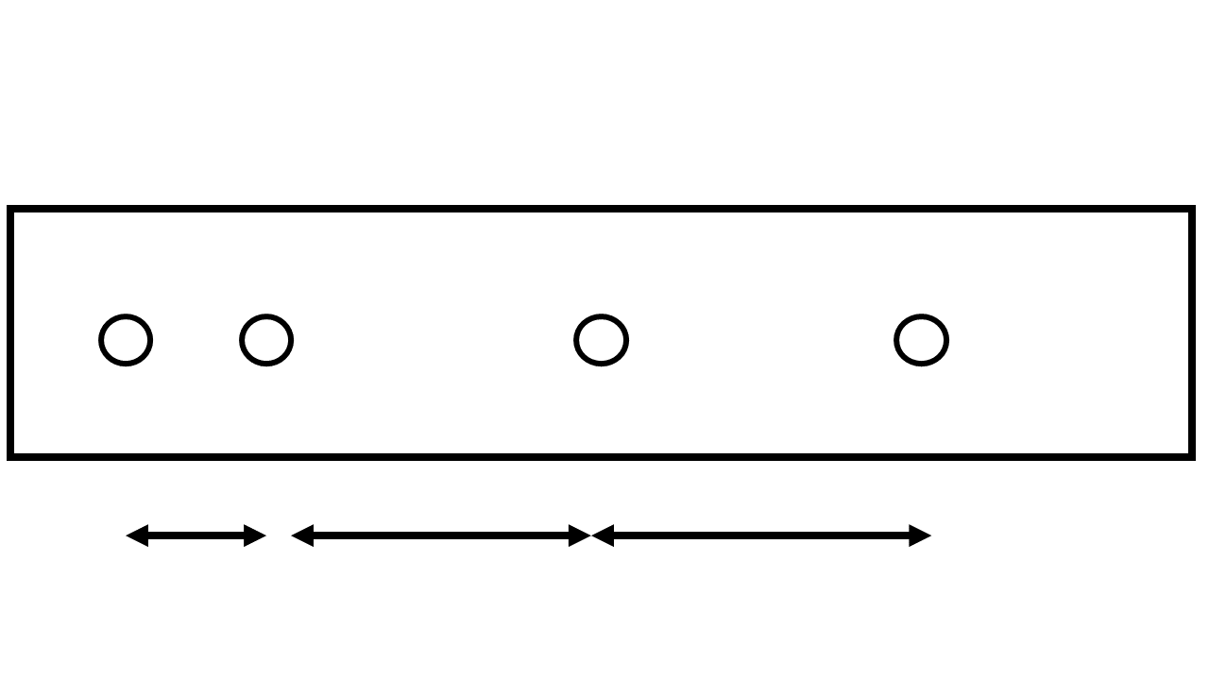
VVVF | 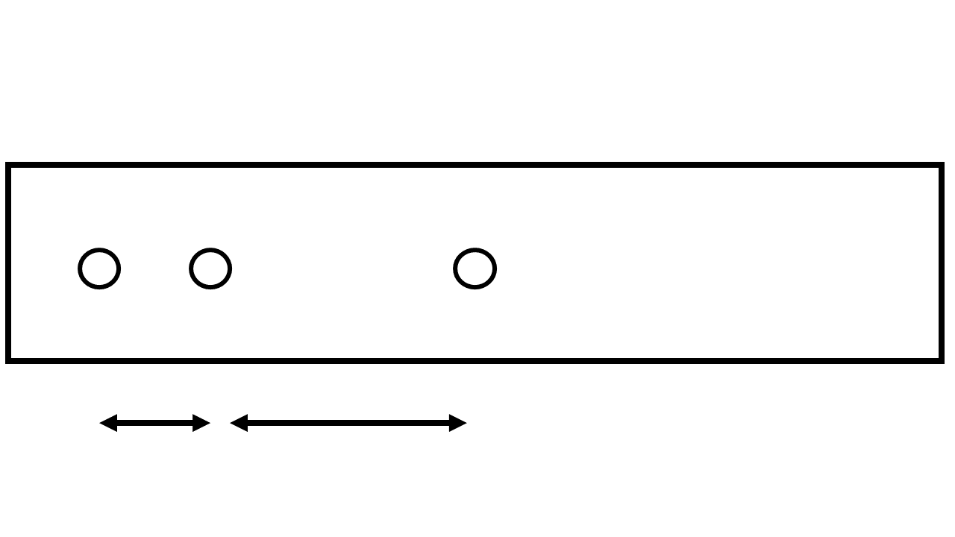
VVFV | 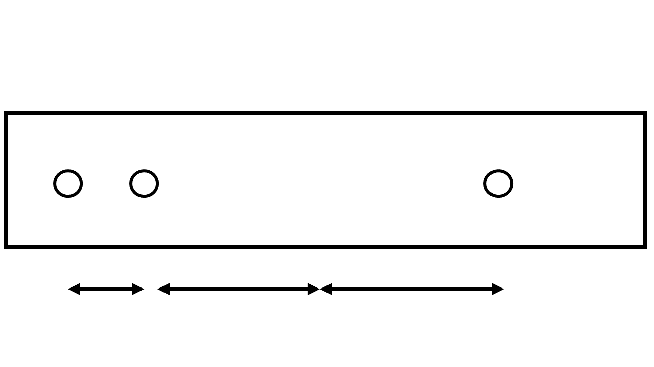
VFFF | 
FVVF | 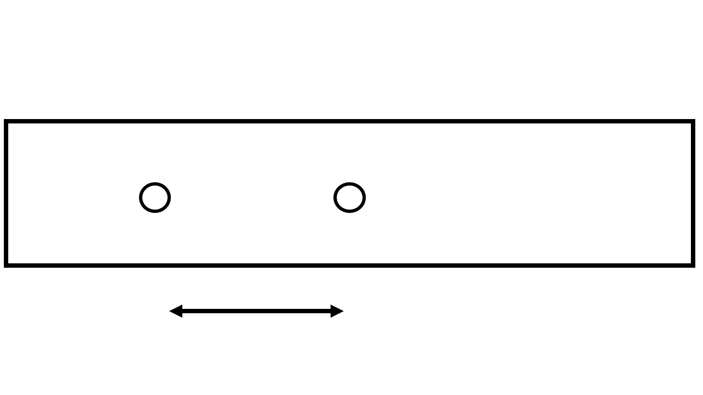
FVFV | 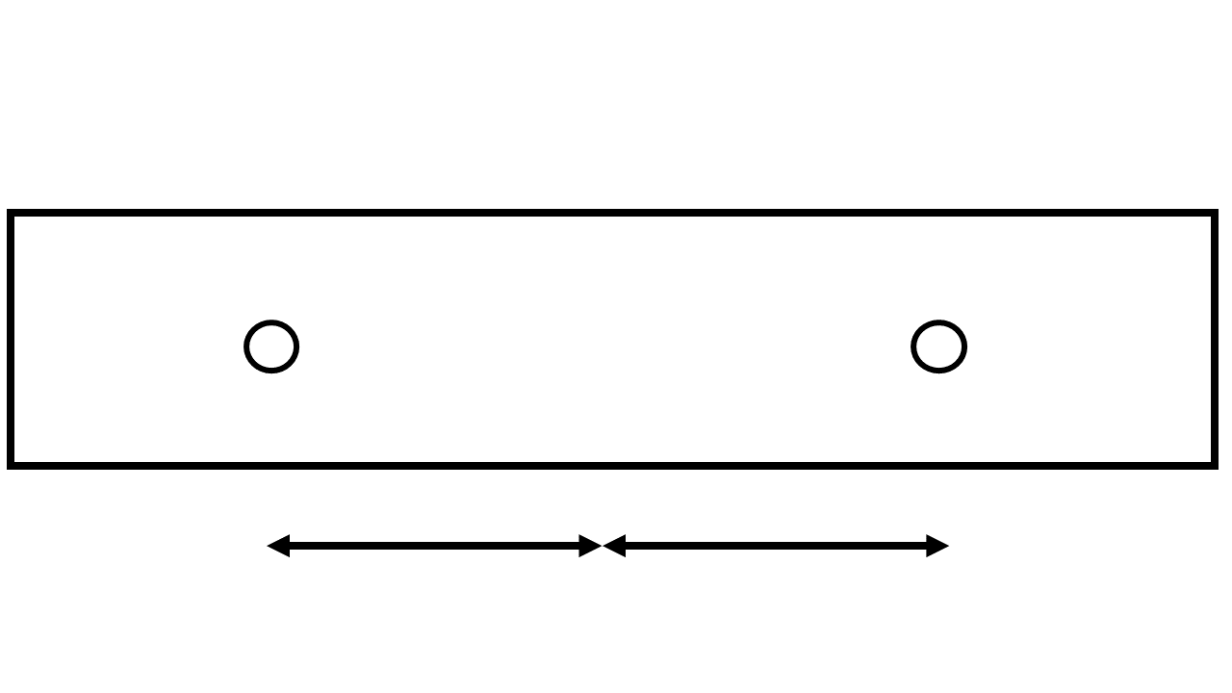
FVVV | 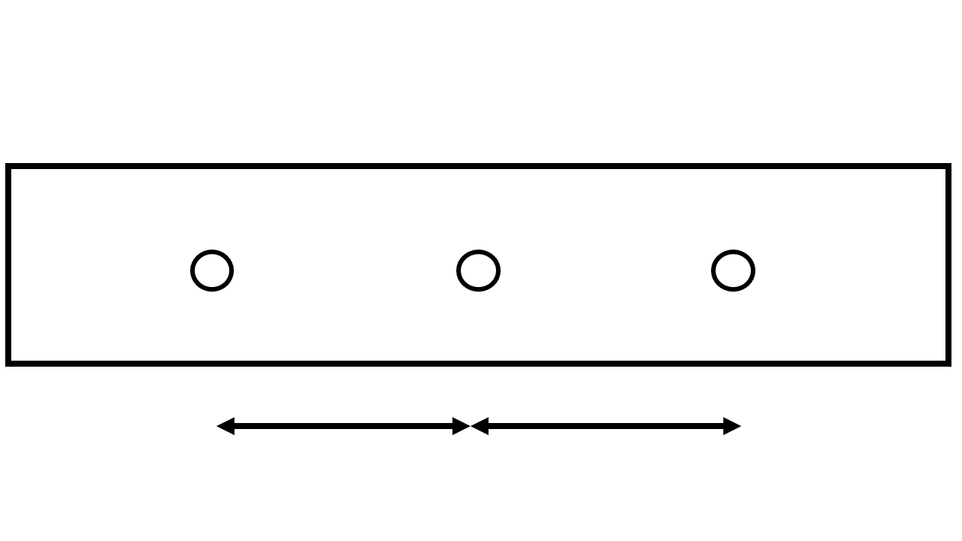
FVFF | 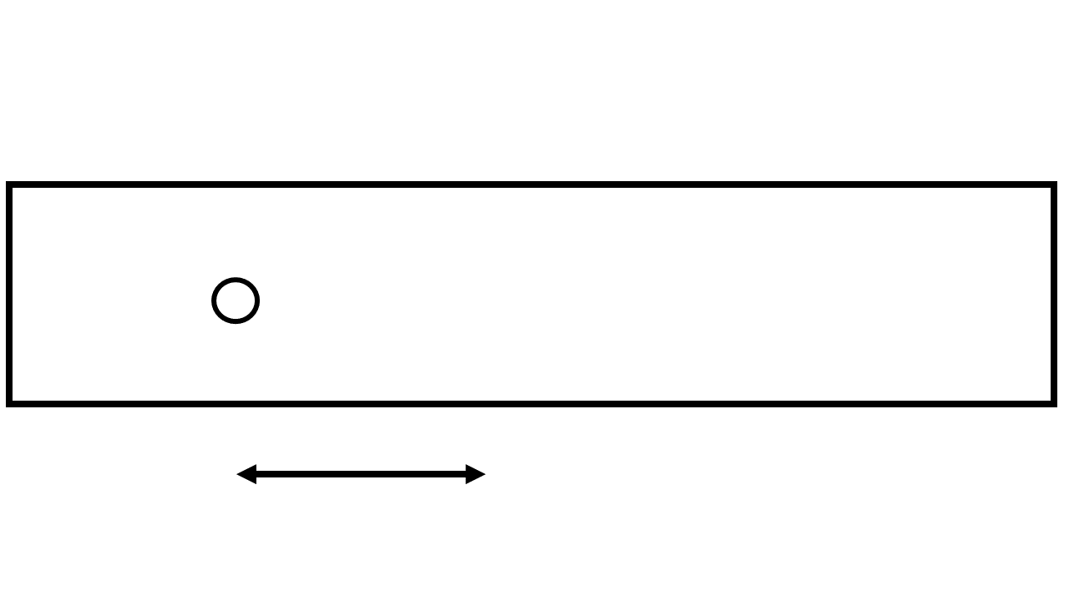
FFVV | 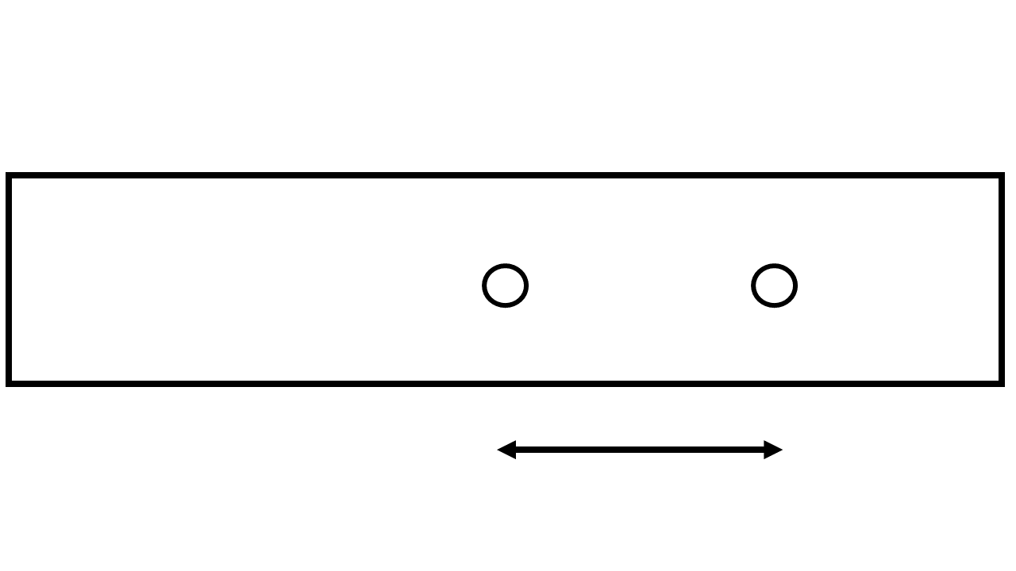
FFVF | 
FFFV | 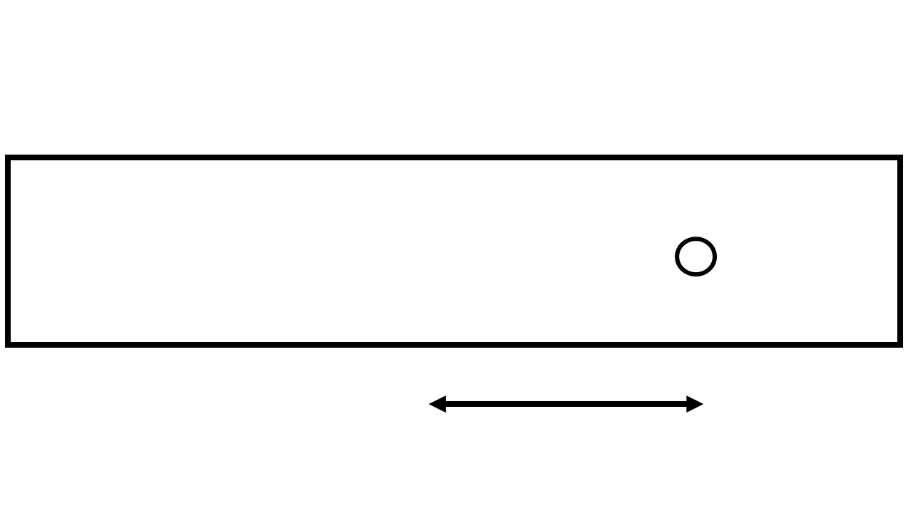
FFFF

Imágenes
Tipo de Terminales
General Electric |  #VALUE!
Tornillo Ambos Extremos | 
Tornillo en un Extremo | 
Flexible en un Extremo | 
Flexible a 180 grados | 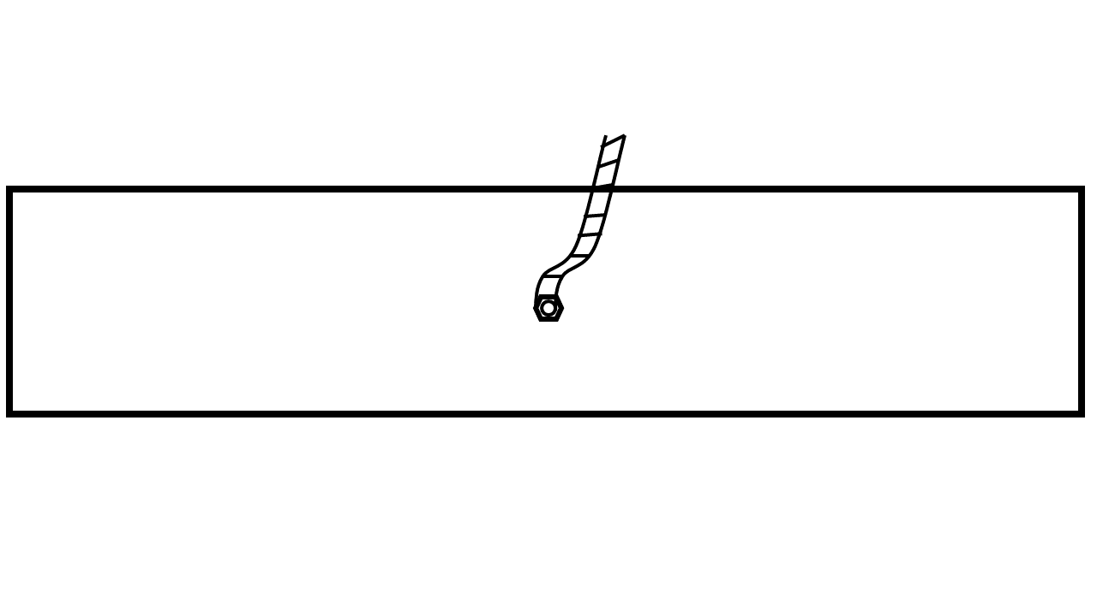
Barreno 45 y 90
Barreno 45 y 180
Barreno 45 y 270
Barreno 45, 90, 180 y 270
Barreno 45, 90 y 180
Barreno 45, 90 y 270
Barreno 45
Barreno 90 y 180
Barreno 90 y 270
Barreno 90, 180 y 270
Barreno 90
Barreno 180 y 270
Barreno 180
Barreno 270

